党员成绩&群众成绩表Demo
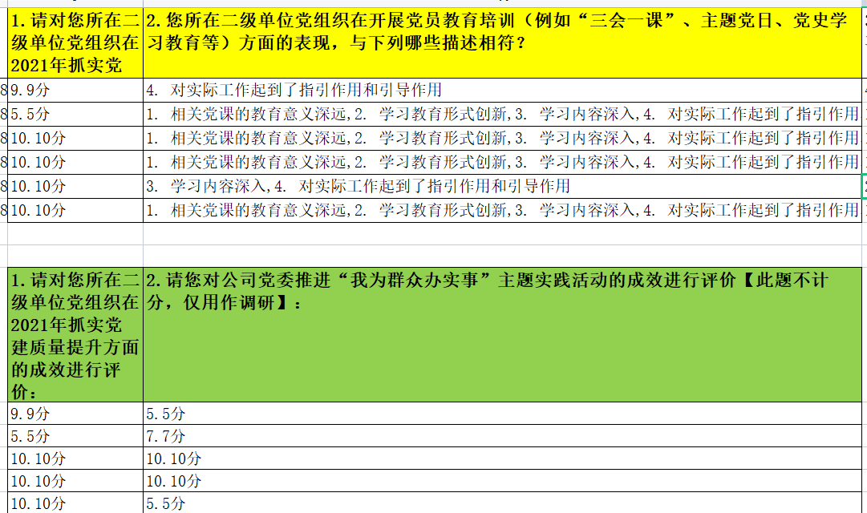

输入
 | 党员答案表 | 群众答案表 | 规则表

 | 匹配分值时 判断 党员// 群众，通过顺序
 | 平均分 不区分身份

输出

答题判断
 | 如果为空 | 不统计

